目录

目录

制作： song

M86各功能介绍
主 PMU输出电压
RF_PMU输出电压
耳机功能实现
音频信号流程图

指南针、加速器/陀螺仪
WIFI/BT电路结构图图
GPS电路结构图
RF信号流程
RF校准不良

M86 各芯片功能介绍
返回目录
 | 制作： | song | 日期： | 2016.5.9
M86 各芯片功能介绍

 | 序号 | 标示 | 功能 |  | 序号 | 标示 | 功能
 | 1 | AU1 | CPU主控 |  | 42 | BU1 | DC-DC
 | 2 | AY100 | 24M晶振主时钟CPU时钟 |  | 43 | BU4/BU2/BU3/BU5 | DC-DC
 | 3 | PU1 | 主电源芯片 |  | 44 | MY1 | 26M晶振为RF提供基准时钟
 | 4 | PY1 | 32K晶振 |  | 45 | MU4 | RF电源
 | 5 | pu8 | 快充电管理芯片 |  | 46 | MU1 | 基带芯片/存储器
 | 6 | PU10 | 快速充电管理芯片 |  | 47 | Mu2 | 程控DC-DC MU1供电(存储器部分）
 | 7 | PJ1 | 电池接口 |  | 50 | MU10 | DC-DC TF卡供电
 | 8 | PU4 | 反相器 |  | 51 | MJ1 | TF/SIM卡座
 | 9 | PU2 | 门电路 |  | 52 | RU5 | 分集天线开关
 | 10 | PU9 | 门电路 |  | 53 | RU2/RU21/RU4/RU5/RU23/RU15/RU16/RU7 | RF滤波器
 | 11 | DU2 | 音频处理 |  | 54 | RU25/RU26 | RF滤波器
 | 12 | DU7 | SPK PA |  | 55 | RU24 | 频段选择
 | 13 | DU3 | 音频降噪处理 |  | 56 | RU1 | 调制解调
 | 14 | DU6 | 副麦 |  | 57 | RU18 | 主集天线开关
 | 15 | DU9 | HIFI数字音频处理 |  | 58 | RU19 | TX反馈获取
 | 16 | DU16 | DC-DC DU9、DY1供电 |  | 59 | RU17/RU14 | 双工
 | 17 | DY1 | 晶振，DU9工作时钟 |  | 60 | RU22/RU20 | 频段选择
 | 18 | DU15 | HIIFI运算 D/A转换 |  | 61 | RU13/RU10 | PA
 | 19 | DQ3/DQ5/DQ6/DQ7 | 组成HIFI D/A转换后放大电路 |  | 62 | RU6 | 低噪音放大器
 | 20 | DU1 | DC-DC 反相双路输出 经DU11/DU12 DC-DC分别给DU15、DQ3/DQ5/DQ6/DQ7供电 |  | 63 | KU1 | DC-DC
 | 21 | DU12 | DC-DC DU15、DQ5/DQ7供电 |  | 64 | KU5 | USB选择开关
 | 22 | DU11 | DC-DC DU15、DQ3/DQ6供电 |  | 65 | KU4 | TYPE_C控制器
 | 23 | DU4 | 耳机、HIFI电子开关 |  | 66 | KU7 | DC-DC
 | 24 | SU3 | 指南针 |  | 67 | KU8 | USBID OTG
 | 25 | SU2 | 陀螺仪和加速感应传感器 |  | 68 | KU3 | 信息指示灯驱动
 | 26 | SU5 | MCU 单片机 |  | 69 | KU2 | 马达驱动
 | 27 | WU5 | WiFi、蓝牙合路器 |  | 70 | KU6 | 闪光灯驱动
 | 28 | WU3 | BT滤波器 |  | 71 | KJ4 | 主键指纹接口
 | 29 | WU2 | WIFI双工 |  | 72 | KJ3 | 闪光灯闪光灯接口
 | 30 | WU1 | wifi BT模块 |  | 73 | KU10 | 红外距离感应/光感应传感器
 | 31 | GF1 | GPS滤波 |  | 74 | KJ1 | USB TPC快充接口
 | 32 | GU2 | GPS低噪音放大 |  | 75 | KJ2 | 侧键借口
 | 33 | GF2 | GPS滤波
 | 34 | GU1 | GPS芯片
 | 35 | GY1 | GPS时钟晶振
 | 36 | CU1 | NFC芯片
 | 37 | CY1 | NFC时钟27.2M晶振
 | 38 | LU1 | 背光驱动
 | 39 | LJ1 | LCD/触接口
 | 40 | BJ1 | 后置摄像接口
 | 41 | J2201 | 前置摄像接口

主PMU输出电压
返回目录
 |  | 制作： | 宋宗栓 | 日期： | 2016.1.30
 | M86 主PMU输出电压测量点与电压值

 | 实物点测图 |  |  |  |  | PMU输出电压值参考表

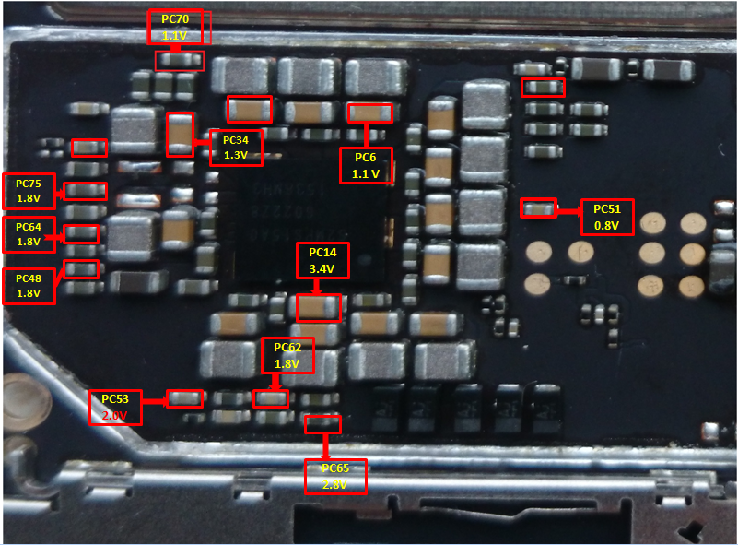
 |  |  |  |  |  |  | 电压名称 | 测量点 | 电压 | 相关供电

C617
3.05V
3V
C623
 |  |  |  |  |  |  | VDD11_MEM | PC6 | 电压1.1V | 给AU1(CPU)供电
 |  |  |  |  |  |  | DVDD13 | PC34 | 电压1.3V | 给PU1、BU4供电
 |  |  |  |  |  |  | DVDD20 | PC8 | 电压2.0V | 给PU1(PMU)、BU5、MU2供电
1.8V
C622
C624
 |  |  |  |  |  |  | VDD12_UFS | PC11 | 待机时无 | 给MU1供电
C619
1.8V
U201
 |  |  |  |  |  |  | DVDD34 | PC14 | 电压3.4V | 给PU1(PMU)、GU1(GPS)、KU5、KU4供电、经DFB1给DU1、DU4、DU8、DU14、DU10、DU13
2.9V
 |  |  |  |  |  |  | VDD_MIF | PC18 | 待机时无 | 给AU1(CPU),供电
X201
C614
1.8V
C615
1.8V
 |  |  |  |  |  |  | VDD_ATLAS | PC26 | 待机时无 | 给AU1(CPU)供电
C620
 |  |  |  |  |  |  | VDD_APOLLO | PC20 | 待机时无 | 给AU1(CPU)供电
1.15V
C621
1.85V
C610
红色方框标示的表示单板在开机状态下电压一直在输出
1.8V
 |  |  |  |  |  |  | VDD_INT | PC22 | 待机时无 | 给AU1(CPU)供电
C609
1.2V
L503
1.3V
L504
1.8V
C537
C613
1.8V
 |  |  |  |  |  |  | VDD_CAM | PC24 | 待机时无 | 给AU1(CPU)供电
pc8 2.0v
 |  |  |  |  |  |  | VDD_G3D | PC37 | 待机时无 | 给AU1(CPU)供电
1V
C538
VSYS
1.85V
 |  |  |  |  |  |  | VDD08_ALIVE | PC51 | 电压0.8V | 给AU1(CPU)供电
 |  |  |  |  |  |  | VDD28_MMC | PC52 | 电压2.8V待机时无 | 给AU1(CPU)供电
 |  |  |  |  |  |  | DVDD18 | PC48 | 电压1.8V | 给PU1(PMU)、PU9、PU2、SU2、SU5、SU3、SU8、WU1、GU1、CQ1、MU2、KU5、KU8、AU1(CPU)供电
 |  |  |  |  |  |  | VDD09_HSIF | PC50 | 待机时无 | 给AU1(CPU)供电
 |  |  |  |  |  |  | VDD18_APIO | PC53 |  | 给AU1(CPU)供电
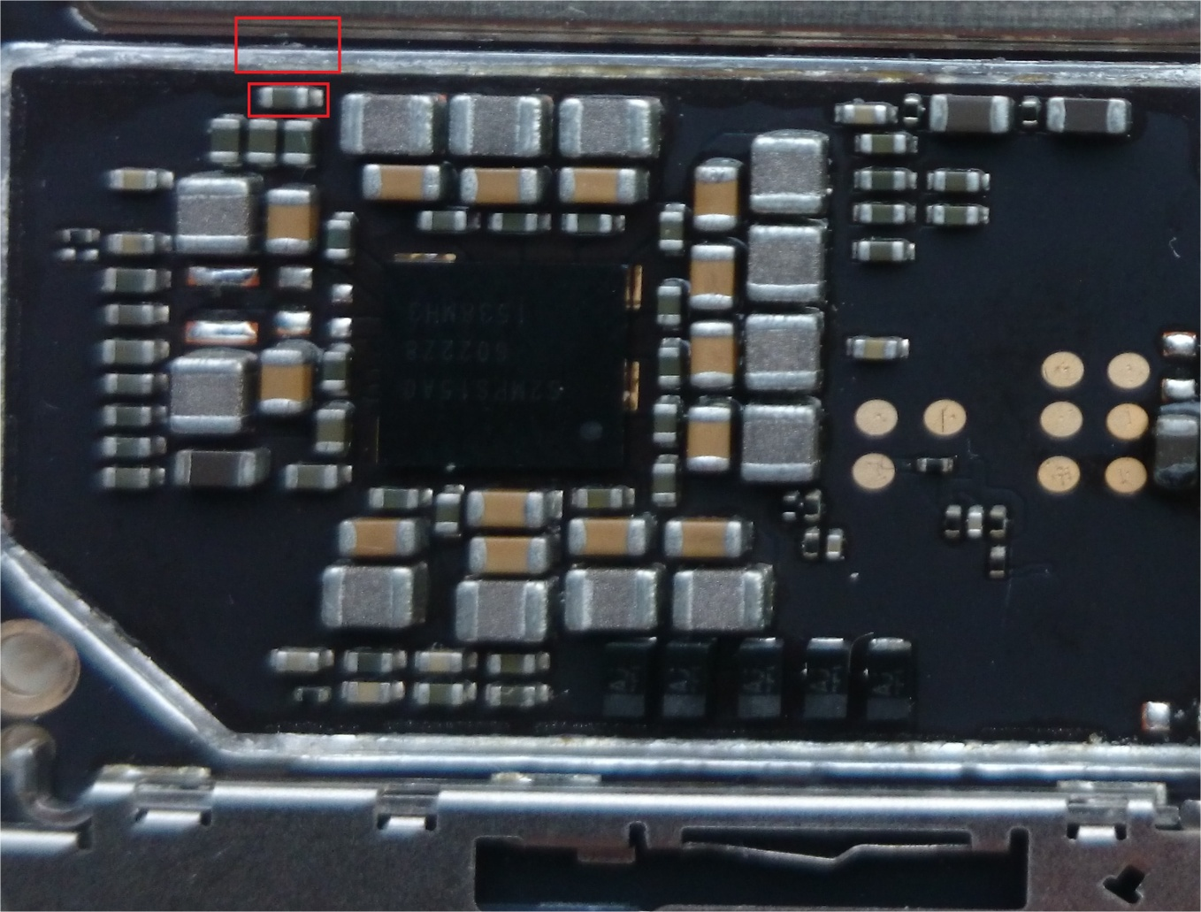
pc55
 |  |  |  |  |  |  | DVDD33_USB | PC54 | 电压3.0V待机时无 | 给AU1(CPU)供电
pc60
 |  |  |  |  |  |  | VDD_ATLAS_M | PC55 | 待机时无 | 给AU1(CPU)供电
pc67
pc61
pc59
 |  |  |  |  |  |  | VDD_INT_M | PC56 | 待机时无 | 给AU1(CPU)供电
pc54
pc72
pc37
pc24
pc50
 |  |  |  |  |  |  | VDD_APOLLO_M | PC57 | 待机时无 | 给AU1(CPU)供电
pc56
 |  |  |  |  |  |  | VDD_G3D_M | PC58 | 待机时无 | 给AU1(CPU)供电
pc11
pc26
 |  |  |  |  |  |  | VDD11_DRAM | PC59 | 待机时无 | 给AU1(CPU)供电
pc73
pc57
pc58
 |  |  |  |  |  |  | VDD12_HSIF | PC60 | 待机时无 | 给AU1(CPU)供电
pc74
pc18
 |  |  |  |  |  |  | VDD11_DRAM_CLK | PC61 | 待机时无 | 给AU1(CPU)供电
pc66
 |  |  |  |  |  |  | VDD28_FP | PC62 | 电压2.8V | 给指纹模组供电
黄色方框标示的表示单板待机时无电压输出
 |  |  |  |  |  |  | VDD18_BCAM | PC63 | 待机时无 | 给后置摄像头供电
pc63
pc22pc52
 |  |  |  |  |  |  | DVDD18_AUDIO | PC64 | 电压1.8V | 给DU7、DU3、DU2、DU16、主麦、供电
pc71
pc22
pc20
 |  |  |  |  |  |  | VDD28_SEN | PC65 | 电压2.8V | 给SU2、SU3、KU10供电
 |  |  |  |  |  |  | VDD18_LCD | PC66 | 待机时无 | 给LCD供电
pc53
 |  |  |  |  |  |  | VDD30_LCD | PC67 | 待机时无 | 给LCD供电
 |  |  |  |  |  |  | VDD18_FCAM | PC68 | 待机时无 | 给前置摄像头供电
 |  |  |  |  |  |  | VDD33_TOUCH | PC69 | 待机时无 | 给触摸屏供电
pc68
pc52
pc69
 |  |  |  |  |  |  | VDD11_NC | PC70 | 电压1.2V | 给DU3供电
 |  |  |  |  |  |  | VDD18_TOUCH | PC71 | 电压1.8V待机时无 | 给触摸屏供电
 |  |  |  |  |  |  | AVDD28_DRV | PC72 | 待机时无 | 给后置摄像头供电
 |  |  |  |  |  |  | VDD28_PS | PC73 | 电压2.8V待机时无
 |  |  |  |  |  |  | VDD11_BCAM | PC74 | 待机时无 | 给后置摄像头供电
 |  |  |  |  |  |  | VDD18_NFC | PC75 | 电压1.8V | CU1 NFC芯片供电
 |  |  |  |  |  |  | VSYS | PC30 | 接近VBAT电压 | 主供电

RF PMU输出电压
返回目录
 |  | 制作： | 宋宗栓 | 日期： | 2016.5.5
 | M86 RF _PMU输出电压测量点与电压值

 | 实物点测图 |  |  |  |  | RF_PMU输出电压值参考表

 |  |  |  |  |  |  | 电压名称 | 测量点 | 电压 | 给相关供电

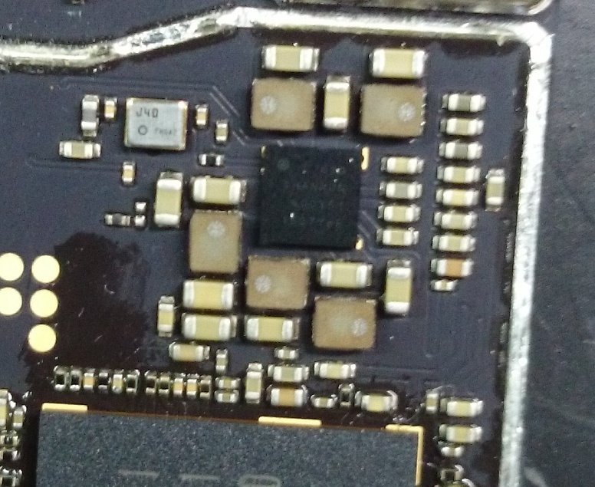
3V
MC27
1.9V
C623
MC28
2.9V
 |  |  |  |  |  |  | B1_DVDD_1.0V | MC33 | 1.0V待机时无 | MU1、经MR82转为vdd_cp_1v0给RU1供电
 |  |  |  |  |  |  | B2_DVDD_1.2V | MC25 | 1.2V | MU1、MU4
 |  |  |  |  |  |  | B3_DVDD_M1_3V | MC26 | 1.3V待机时无 | MU4
1.8V
C622
C624
MC49
1.8V
 |  |  |  |  |  |  | B4_DVDD_M1_9V | MC27 | 1.9V | MU4
C619
1.8V
U201
 |  |  |  |  |  |  | B5_DVDD_M2_9V | MC28 | 2.9V | MU4
2.9V
MC70
2.5V
 |  |  |  |  |  |  | L1_AVDD_1.0V | MC50 | 1.0V待机时无 | MU1
X201
C614
1.8V
MC38
VSYS
C615
1.8V
 |  |  |  |  |  |  | L2_AVDD_1.0V_MPHY | MC61 | 1.0V待机时无 | MU1
C620
MC68
1.8V
 |  |  |  |  |  |  | L3_DVDD_1.8V | MC49 | 1.8V | MU1、经MR83转为VDD_CP_1P8给RU1供电
1.15V
C621
1.85V
C610
1.8V
 |  |  |  |  |  |  | L4_AVDD_1.8V | MC68 | 1.8V | MU1
C609
1.2V
L503
1.3V
L504
1.8V
C537
C613
1.8V
 |  |  |  |  |  |  | L5_EFUSE_1_5V | MC69 | 1.5V待机时无 | MU1
pc8 2.0v
 |  |  |  |  |  |  | L6_AVDD_2.5V | MC70 | 2.5V | MU1
1V
C538
MC25
1.2V
VSYS
1.85V
红色方框标示的表示单板在开机状态下电压一直在输出
 |  |  |  |  |  |  | L7_USIM0_1.8V_2.85V | MC72 | 待机时无 | MU1\CU1
 |  |  |  |  |  |  | L8_USIM1_1.8V_2.85V | MC73 | 待机时无 | MU1\MJ1
 |  |  |  |  |  |  | L9_AVDD_1.8V_TCXO | MC74 | 1.8V待机时无 | MY1
 |  |  |  |  |  |  | L10_VDD_FEMID_2V8 | MC75 | 2.8V待机时无 | SU1、RU18、RU6
 |  |  |  |  |  |  | L11_AVDD_1.2V | MC76 | 1.2V待机时无 | 经RFB3转为VDD12_RX给RU1供电、经MR84给RU1供电
 |  |  |  |  |  |  | L12_AVDD_1_2V_RXLO_RFSUB | MC77 | 1.2V待机时无 | 经MR42转为VDD12_RX_LO给RU1供电、经MR79给RU1供电
 |  |  |  |  |  |  | L13_AVDD_1_8V_TX_RFSUB | MC71 | 1.8V待机时无 | 用于MU1温度检测、经MR80转为VRF_TRX_1P8给RU1供电

 |  |  |  |  |  |  | L14_DVDD_1_8V_MIPI_VIO_RFSUB | MC78 | 1.8V待机时无 | 经MR81转为VRF_TX2LO_1P8给RU1、SU5、RU10、RU13、RU18供电、
 |  |  |  |  |  |  | VSYS | MC38 | 接近VBAT | 主供电

MC78
MC74
MC77
MC71
MC72
MC69
MC76
MC73
MC50
MC75

MC33
MC61
黄色方框标示的表示单板待机时无电压输出
MC26

耳机功能实现讲解
返回目录
 | 制作： | song | 日期： | 2016.5.3
耳机功能实现

描述 |  |  | 点测图 |  | 备注

1
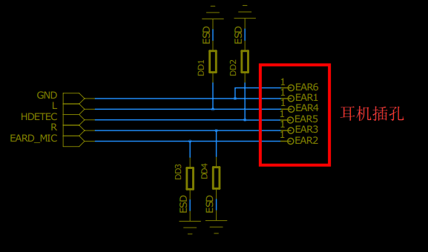
如图①中GND表示接地、L表示L声道、R表示R声道、 |  |  |  |  | EAR2点电压在按下加减和加键时低电平
HDETEC表示耳机插入检测、EARD_MIC表示耳机麦克 |  |  |  |  | 电压值是不同的，用于手机区别是加还
风信号输入兼耳机按键功能侦测 |  |  |  |  | 是减等
耳机功能实现过程： |  |  |  |  | 其他相关耳机部分资料请看我在电路图
1. 当耳机插入耳机插孔能内EAR5通过耳机内L声 |  |  |  |  | 中的注释
道音频线圈于EAR1(GND)短路EAR5点电压有高电平
跳至低电平，AU1(CPU)通过DU2识别到此信号使手
J1601
进入耳机模式。
2.当按下耳机挂断键EAR2通过耳机内部0欧姆电阻
与EAR1(GND)短路，EAR2点电压有高电平跳至0V，
AU1(CPU)通过DU2识别到此信号使手机实现挂断
或暂停等功能
3.当按下耳机加键时，EAR2通过耳机内部220欧姆
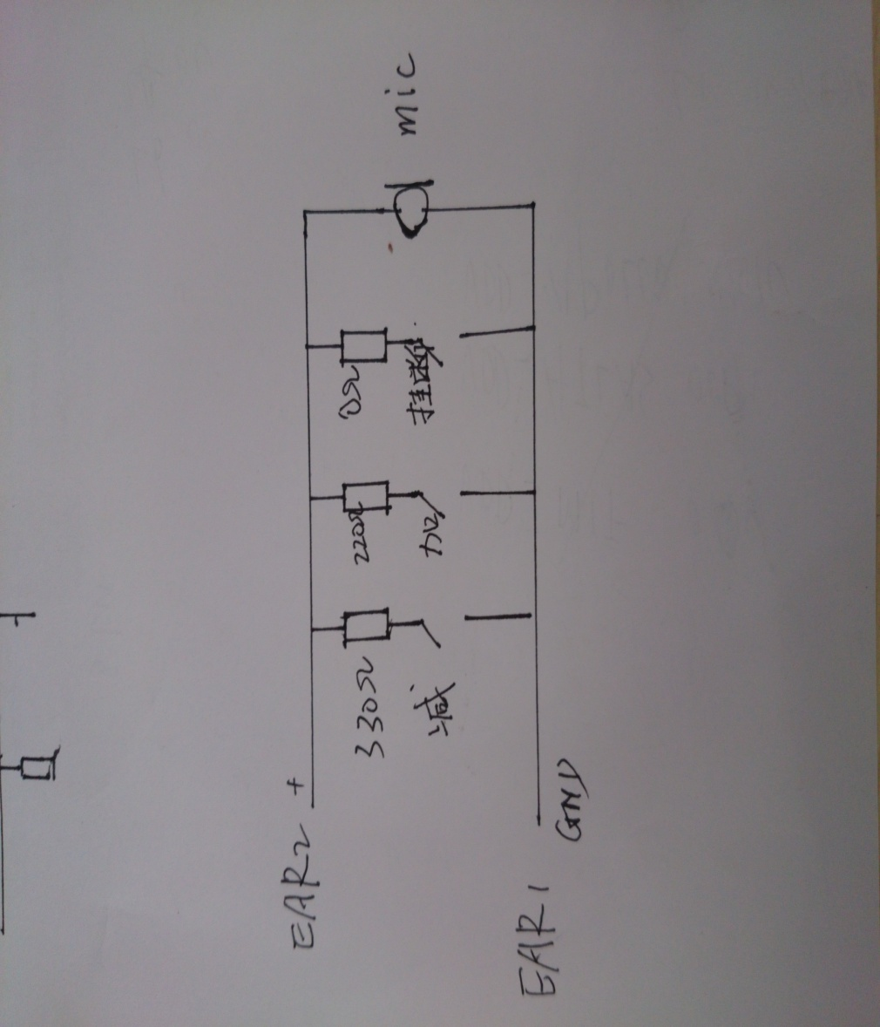
2
耳机内部MIC及按键部分线路图
电阻到EAR1(GND),EAR2点电压有高电平跳至低电平
（具体低电平电压多少请量测好板知悉），AU1（
CPU)通过DU2识别到此信号手机实现音量增加等功能
4.当按下耳机减键时，EAR2通过耳机内部390欧姆
电阻到EAR1(GND),EAR2点电压有高电平跳至低电平
（具体低电平电压多少请量测好板知悉）AU1（
CPU)通过DU2识别到此信号手机实现音量减小等功能

返回目录

音频信号流程图
音频信号流程图
*--
返回目录
制作：song
日期：2016.05.3

DACLB/DACL
HIFI_R
DU4
音频开关
DU9
HIFI数字音频处理
DU15
HIFI数字音频D/A转换
耳机

DACRB/DACR
HIFI_L

I2S
CODEC_L
CODEC_R

REC_P/REC_N
听筒
AU1
CPU
I2S
du3
音频降噪
I2S
DU2
音频处理

耳机MIC信 号输入

HEADMIC_P
I2S

主副麦克风信号输入
I2S

DU7
音频功放
SPK
喇叭
MU1
基带芯片

指南针 加速器 陀螺仪数据流程图
返回目录
指南针/加速器/陀螺仪数据流程图

制作：song
日期：2016.05.03

AU1
CPU

SCL_MCU
SDA_MCU

SU5
MCU单片机
INT1_G

INT2_G

SCL_SENSOR SDA_SENSOR
SU3
指南针
SU2
陀螺仪/加速器

WIFI BT电路方框图
WIFI/BT信号流程
返回目录

制作：song 日期：2016.5.9

VSYS/DVDD18

CPU
AU1
RF_G_ISW
PCI/WIFI
BT
BT WIFI
WU1
WU3
BT滤波
WU5
WiFi/BT合路器
WIFI/BT
ANT
WIFI/BT
UART/BT
WL_RX_A

WL_REG_ON
WU2
WIFI开关

BT_REG_ON
RF_SW_5GRX
WIFI

DU2
音频处理
I2S/BT
RF_SW_5GTX

WL_TX_A
晶振
WYI
37.4M
37.4M

PU1(PMU)送至32K

GPS电路方框图
GPS电路方框图
返回目录

制作：song 日期：2016.5.9

GY1
晶振
CPU
GU1
GPS

UART/GPS

VDD1P8_AUX
GPSPOWERON
使能
GF2
滤波
GU2
低噪音放大
GF1
滤波
GPS
ANT

GPS_HOST_WAKE
唤醒

LNA_EN

DVDD34/DVDD18

GPS_32K

射频信号流程
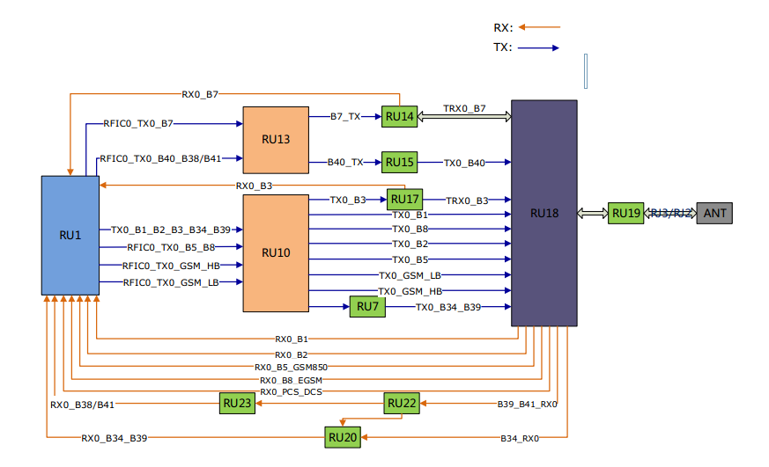
返回目录
M86射频信号流程
TX

制作：song
日期：2016.5.5
RX

RX1_B39
RU25
RU24
DRX_B39_B38/B41
RX1_B38/B41
RU26
SU5
分集天线开关

RX1_B40
RU5
DRX_B40
分集天线
RU4
DRX_B7
RX1_B7
ANT
RX1_B3
RU21
DRX_B3

RX1_B1
RU2
DRX-B1

主集天线

主集天线开关

RF校准不良维修
返回目录
 | 制作： | song | 日期： | 2016..5.07
射频故障维修 |  |  |  |  |  | 备注

分析流程图 |  |  |  |  | 实物点测图
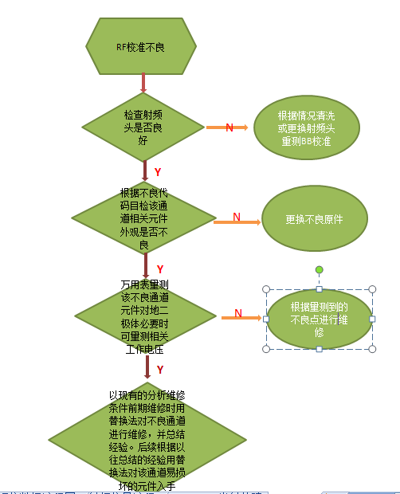
B1_RX主集通道
1、前期维修应先掌握电路结构及工作原理-——要熟练掌握原理图中各个BAND信号流程走向，主板实物中各个BAND信号流程通道实际位置，各个芯片作用及之间相互关系和芯片正常工作必备条件等
2、维修时根据不良代码所示BAND,针对该通道进行维修,平时分析维修过程中要善于积累总结经验，寻找其中规律特点会让你后续维修时事半功倍。
3、维修3/4G_RX不良时要注意相关的BAND有主集、分集两个接收通道都要检查。不要一味去修主集通道忽略分集通道.
左图中标示的是实物中B1_RX主集接收通道和分集接受通道信号流程走向，以及B1_TX实物中发射通道信号流程走向.这只是举例其中B1在主板实物中TX/RX信号通道及通道中所经元件位置，维修时各个BAND实物中信号通道及通道中所有元件位置都要熟悉掌握。
相关射频部分资料看我在电路图注释
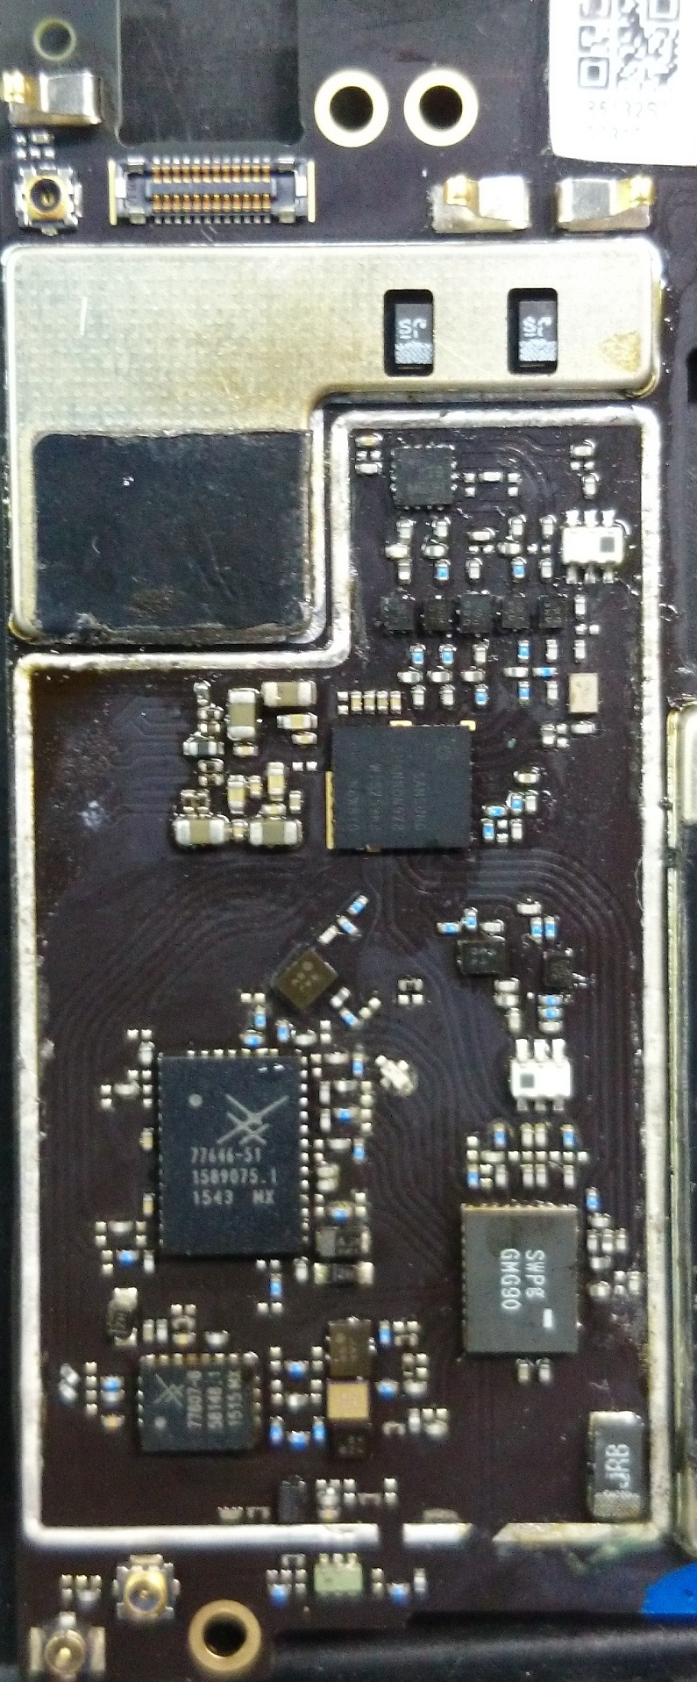
B1_RX分集通道

B1_TX通道

分集RF校准测试射频头
C5607

主集RF校准测试射频头

返回目录

